Hoja1
AVALÚO |  | 1
FECHA |  | 17 DE OCTUBRE DEL 2024
 | AVALUO DE MEJORAS

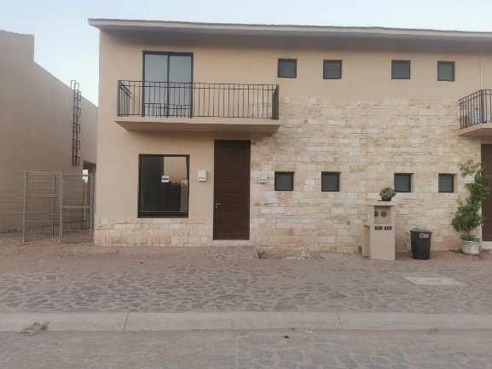

1 | INMUEBLE QUE SE VALUA
 | CASA HABITACIÓN CON PORTON DE HERRERÍA NUEVO

 | UBICACIÓN | BLVD. HACIENDA BARCELONA # 523 BOSQUES LA FLORIDA, SAN LUIS POTOSI
 | PROPIETARIO | ALFREDO BRIBIESCA ROCHA
 | VALUADOR | AMANDA ADAHI BRIBIESCA ROCHA
 | No.SOCIO VALUADORES
 | ESPECIALIDAD
 | FECHA DEL AVALUO | 16 DE OCTUBRE DEL 2024
 | LOTE | 523 | MANZANA
 | RÉGIMEN DE PROPIEDAD | PRIVADA
 | OBJETO DEL AVALÚO | ESTIMAR EL VALOR COMERCIAL DE LAS MEJORAS
 | PROPÓSITO DEL AVALÚO | CÁLCULO DE I.S.R
 | CUENTA CATASTRAL
 | CUENTA PREDIAL
 | FOLIO REAL
 | ESCRITURA | NO SE PROPORCIONO

 | VALOR REFERIDO A JUNIO 2024 |  |  |  |  | $44,508.60

2 | CARACTERÍSTICAS URBANAS

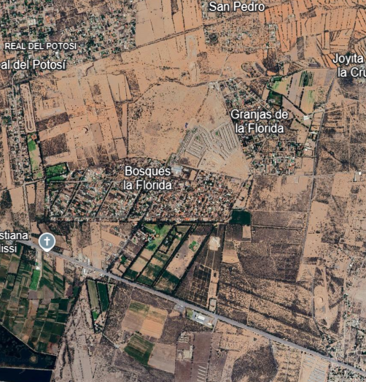
 | CLASIFICACIÓN DE ZONA |  | POPULAR
 | TIPOS DE CONSTRUCCIÓN |  | CASAS UNIFAMILIARES
 | ÍNDICE DE SATURACIÓN |  | 90%
 | POBLACIÓN |  | MEIDA
 | CONTAMINACIÓN AMB |  | NORMAL
 | USO DE SUELO |  | HABITACIONAL
 | VIAS DE ACCESO E IMPORT |  | AV. Y CARRETERA PRINCIPAL SAN LUIS POTOSI-RIOVERDE

 | SERVICIOS PÚBLICOS

 | EQUIPAMIENTO URBANO

3 | TERRENO

 | TRAMO DE CALLES TRANSVERSALES, LIMÍTROFES Y ORIENTACIÓN
 | NORTE | CALLEJON SIN NOMBRE
 | SUR | HACIENDA BARCELONA
 | ESTE | CALLE SIN NOMBRE
 | OESTE | CALLE SIN NOMBRE

 | MEDIDAS Y COLINDANCIAS DEL TERRENO
 | NORTE | 20
 | SUR | 20
 | ESTE | 10
 | OESTE | 10

 | TOPOGRAFIA Y CONFIG |  |  | TERRENO REGULAR
 | CARACT. PANORÁMICAS |  |  | VISTA NORMAL
 | SERVIDUMRES Y RESTRICCIONES |  |  | NINGUNA APARENTE
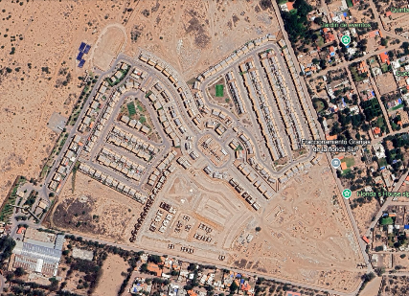
 | FALLAS

 | GEORREFERENCIA
 | X= | Y=
 | 22 09'04"N | 100 50'51"W
4 | DESCRIPCIÓN GRAL. DEL INMUEBLE

 | SUPERFICIES
 |  |  |  | USO ACTUAL |  |  | HABITACIONAL
 | CONTRUCCIÓN |  |  | ESPACIOS CONSTRUIDOS |  |  | 0
 | TIPO |  |  | NUMERO DE NIVELES |  |  | 2
 | Á. CONSTRUIDA | 205.5 M2 |  | EDAD APROXIMADA |  |  | 1
 | SUP. TERRENO | 200 M2 |  | VIDA UTIL REMANENTE |  |  | 59
 | FUENTE | PLANOS ARQUITECTÓNICOS |  | ESTADO DE CONSERVACION |  |  | NUEVO
 |  |  |  | CALIDAD DEL PROYECTO |  |  | BUENO
 |  |  |  | UNIDADES RENTABLES |  |  | 1
5 | CONSIDERACIONES PREVIAS AL AVALÚO

 | AMPLIACIÓN DE LA DESCRIPCIÓN DEL INMUEBLE

 | CASA HABITACIÓN SE ENCUENTRA EN UN FRACCIONAMIENTO

 | EL SOLICITANTE MANIFIESTA QUE ADQUIRIO EL INMUEBLE EN EL CUAL INSTALÓ UN PORTON EM JULIO DEL 2024

 | METODOLOGÍA
 | ENFOQUE DE COSTOS
 | La valuación del terreno se estima de acuerdo a la investigación del mercado.
 | Se aplica el criterio y tablas de Ross-Heidecke, para la estimación de los factores de depreciación
 | Este enfoque considera un valor máximo del bien para el comprador con información pertinente, será la cantidad necesaria para construir o adquirir un nuevo bien de igual utilidad.Cuando el bien no es nuevo, el valor de reposición nuevo deberá ser ajustado de acuerdo a todos los metodos de apreciación y obsolescencia a la feha del avaluo.
 | ENFOQUE DE INGRESOS (Valor de capitalización de rentas)
 | Es el valor presente de beneficios futruros derivados de la propiedad y es generalmente medido a través de la capitalización de un nivel específico de ingresos
 | ENFOQUE DE MERCADO (Valor comparativo del mercado)
 | Es la cantidad estimada, en térmisnos monetarios a partir del análisis y comparación de bienes iguales o similares al bien objeto de estudio, que han sido vendidos o que se encuentran en proceso de venta en el mercado abierto.
 | Este análisis, para inmuebles especiales, se puede realizar comparando superficie de construcción, habitaciones de hotel, camas de hospital, etc.
 | VALOR COMERCIAL
 | Es el precio mas probable en que se podría comercializar un bien, en las circunstancias prevalecientes a la fecha del avalúo, en un plazo razonable de exposición en una transacción llevada a cabo entre un oferente y un demandante libres de presiones, bien informados y como resultado de ponderar el valor físico, el valor de capitalización de rentas y el valor de mercado del bien que se trate.

 | COMENTARIOS GRALES., SUPUESTOS, EXCLUSIONES Y CONDICIONES LIMITANTES AL AVALUO

 | El presente análisis presupone que no existe una restricción legal en cuanto a la posesión del bien y al uso lícito del mismo.
 | Los valores de calle y de mercado se estiman con base en la homologación de los comparables obtenidos en la investigación del mercado inmobiliario de la zona de ubicación del inmueble y zonas de características similares. La homologación considera las condiciones del inmueble que se analiza.

 | FACTORES DE HOMOLOGACIÓN EMPLEADOS

 | SUP | Superficie construida/terreno |  | CSP | Calidad de serv. Públicos
 | NEG | Factor de negociación |  | EC | Est. de conservación
 | FUB | Factor de ubicación dentro de la colonia |  | PROY | Calidad del proyecto

 | trf TIPO DE FRACC. - FACTORES DE ZONA |  |  | for = FACTOR DE FORMA

 | TURISTA COMERCIAL | TC | 1.00 | REGULAR | R |  | 1.0
 | COMERCIAL 1 | C1 | 0.90 | IRREGULAR 4L | I4L |  | 0.90
 | COMERCIAL 2 | C2 | 0.80 | IRREGULAR +4L | I+4L |  | 0.80
 | RESIDENCIAL DE LUJO | RL | 0.70
 | RESIDENSIAL DE 1 | R1 | 0.60
 | RESIDENSIAL DE 2 | R2 | 0.50
 | INTERES SOCIAL | IS | 0.40
 | HABITACIÓN POPULAR | HP | 0.30

 | fesq = FACTOR DE ESQUINA |  |  | top = FACTOR DE TOPOGRAFÍA

 | INTERIOR | INT | 0.85 | PLANO | PL |  | 1.00
 | MEDIANERO | MED | 1.00 | ASCENDENTE | AS |  | 0.90
 | ESQUINA | ESQ | 1.15 | DESCENDENTE | DE |  | 0.90
 | CABECERO | CAB | 1.25 | ACCIDENTADO | AC |  | 0.80
 | MANZANERO | MAN | 1.35

6 | INVESTIGACIÓN DE MERCADO

 | TERRENOS EN VENTA
 |  |  | 1 | 2 | 3 | 4
 | NO APLICA
7 | APLICACIÓN DEL ENFOQUE COMPARATIVO DEL MERCADO

 | TERRENO
 |  | SUJETO | 1 | 2 | 3 | 4
 | vum$
 | sup
 | neg
 | fub
 | csp
 | top
 | for
 | tfr
 | Fesq
 |  | factor de homologación
 | valor unitario del terreno homologado
 |  |  | superficie |  | precio de mercado ponderado
 |  |  | indiviso
 |  |  | VALOR DEL TERRRENO |  | NO APLICA

8 | APLICACIÓN DEL ENFOQUE DE COSTOS (VALOR FÍSICO O DIRECTO)

 | TERRENO
 | FRACCIÓN | ÁREA | FACTOR | VALOR U | TOTAL
 | UNICA | M2 | 1.00
 |  |  | VALOR DEL TERRENO |  | NO APLICA

 | CONSTRUCCIÓN ORIGINAL
 | FRACC | ÁREA | VALOR UNIT. | vrn | edad | ec | vut | fec | vrn
 |  |  | $3,100,000.00 | $3,600,000.00 | 4 MESES | 10

 | MEJORAS
 | FRACC | ÁREA | VALOR UNIT. | vrn | edad | ec | vut | fec | vrn
 |  | 10 ML |  | $45,000.00 | 3 MESES | 10
 |  | valor de reposición nuevo |  |  |  |  |  | valor de reposición neto

 |  |  |  | VALOR DE REPOSICIÓN NUEVO |  |  | $45,000.00

9 | APLICACIÓN DE ENFOQUE DE INGRESOS (valor de capitalización de rentas)

 | RESULTATO DE LA APLICACIÓN DEL ENFOQUE DE INGRESOS
 |  |  | VALOR DE CAPITALIZACIÓN |  | NO APLICA

10 | RESUMEN DE VALORES

 | Enfoque comparativo de mercado (valor comparativo de mercado) |  |  |  |  |  |  |  | NO APLICA
 | Enfoque de costos (valor físico o directo, neto de reposición) |  |  |  |  |  |  | $45,000.00
 | Enfoque de ingresos (valor de capitalización de rentas) |  |  |  |  |  |  |  | NO APLICA

11 | CONSIDERACIONES PREVIAS A LA CONCLUSIÓN

 | DECLARACIONES
 | PARA OBTENER EL VALOR DEL TERRENO, SE REALIZÓ LA INVESTIGACIÓN Y HOMOLOGACIÓN CON TERRENOS DE CARACTERÍSTICAS SIMILARES

 | SE ESTIMA EL VALOR FÍSICO O DE REPOSICIÓN DEL INMUEBLE, FUNDADO EN ANÁLISIS DE COSTOS Y PRESUPUESTOS ACTUALIZADOS DE CONSTRUCCIONES ESPECIALES Y SIMILARES A LAS ESPECIFICADAS DEL INMUEBLE QUE SE ANALIZA PARA EL ENFOQUE DE MERCADO SE REALIZÓ INVESTIGACIÓN Y HOMOLOGACIÓN CON INMUEBLES SIMILARES EN LA LOCALIDAD.

12 | CONCLUSIÓN

 | VALORES ACTUALES
 | VALOR ACTUAL DE LAS MEJORAS |  |  |  |  |  |  | $45,000.00

 | VALORES REFERIDOS A OCTUBRE DE 2021

 |  | INPC JUNIO 2024 |  | 134.594 |  | FACTOR |  | 0.98907995297
 |  | INPC OCTUBRE 2024 |  | 136.08
 |  |  |  |  |  |  |  | $44,508.60

 | VALOR REFERIDO A LAS MEJORAS |  |  |  |  |  |  | $44,508.60

 | VALUADOR
 | NOMBRE: AMANDA ADAHI BRIBIESCA ROCHA

13 | CROQUIS

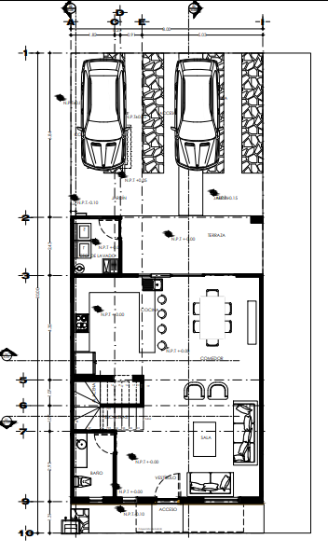

14 | REPORTE FOTOGRÁFICO

